상품제안서
포트메리온 보타닉가든 홈파티5P 접시 볼 선물세트 | 상품코드: S45724

 |  |  |  |  |  |  | 02-713-8555 | www.synergygift.co.kr
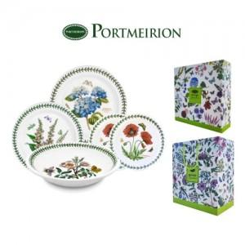

【상세/제작정보】

【인쇄/포장옵션】 | 스티커 / 포장불가능

【공급단가】 | 수량 | 5~ | 10~ | 30~ | 100~ | 300~
*VAT별도 | 단가 | 94,540원 | 89,450원 | 85,090원 | 82,910원 | 81,450원

【상품 URL】 | https://www.synergygift.co.kr:443/src/goods_detail.php?gdno=45724

